４ 様式一覧
４ 様式一覧
凡例
： 直接入力セル
： 自動入力セル
（入力不要）
 | ■ | 共通

 | 様式番号 |  | 名称 | 様式番号 | 名称
 | 共通－１ |  | 測量調査委託等緊急一覧表 | 共通－２ | 借用書・返納書
 | 共通－３ |  | 社内検査記録簿

 | ■ | 地籍調査業務

 | 様式番号 |  | 名称 | 様式番号 | 名称
 | 地籍－１ |  | 身分証明書交付願 | 地籍－２ | 身分証明書の様式について
 | 地籍－３ |  | 誓約書 | 地籍－４ | （参考）貸与及び作成した資料の廃棄報告書

 | ■ | 境界標埋設業務

 | 様式番号 |  | 名称 | 様式番号 | 名称
 | 境界－１ |  | 身分証明書交付願 | 境界－２ | 身分証明書の様式について
 | 境界－３ |  | 立入調査についての依頼が必要な土地調書 | 境界－４ | 境界標設置作業に伴う土地の立入について
 | 境界－５ |  | 境界標設置作業における境界確認の実施について | 境界－６ | 土地境界確認書

 | ■ | 筆界特定に伴う登記嘱託業務

 | 様式番号 |  | 名称 | 様式番号 | 名称
 | 嘱託－１ |  | 身分証明書交付願 | 嘱託－２ | 書類不提出の理由書
 | 嘱託－３ |  | 委任状

【共通－１】測量調査委託等緊急一覧表
測量調査委託等緊急一覧表
 |  |  |  |  |  |  |  |  |  | 主任担当員 | 担当員 | 整理番号↓
 | 整理番号 | － |  |  |  |  |  |  |  |  |  | －

 | 事業名 |  | □地籍調査 □街区境界調査 □境界標埋設 □登記嘱託 |  |  |  |  |  |  |  |  | □ | 地籍調査 | □ | 街区境界調査 | □ | 境界標埋設 | □ | 登記嘱託
 | （工種） |  | □補助 □単独 |  |  |  |  |  |  |  |  | □ | 補助 | □ | 単独
 |  |  |  |  |  |  |  |  |  |  |  | ↑該当する種別のチェックボックスを■にする。
 | 路線種別 |  | - - - |  |  |  |  | 旭川労働基準監督署
凡例
： 直接入力セル
： 自動入力セル
（入力不要）
 | ( 上 段 ) |  |  |  |  |  |  | 代表 TEL 99-4705
 | 路線種別
 | ( 下 段 )
 |  |  |  |  |  |  | ＜関係機関＞ |  | 病院
 |  |  |  |  |  |  |  | 警察署 110 | TEL
 | 業務名 |  |  |  |  |  |  | （中央：25-0110 東：34-0110）
 |  |  |  |  |  |  |  | 消防署 119 | 担当員
 | 業務箇所 |  |  |  |  |  |  | （TEL：23-4556（代表）） | TEL
 |  |  |  |  |  |  |  | 水道局（維持管理課） | 自宅TEL
 |  |  |  |  |  |  |  | （TEL：24-3166（直通））
 | 受託業者 |  |  |  |  |  |  | 旭川ガス（供給部） | 主任担当員
 | （ＴＥＬ） |  |  |  |  |  |  | （TEL：35-2495（直通）） | TEL
 |  |  |  |  | 円（変更） |  |  | 北 電（主旨を報告） | 自宅TEL |  |  | 履行期間（入力例：2025/4/1）
 | 委託金額 |  |  |  | 円（当初） |  |  | （TEL：23-1121（代表））
 |  |  |  |  |  |  |  | ＮＴＴ（立会・事故） |  |  |  | 始期 ⇒ |  |  |  | 終期 ⇒
 | 履行期間 |  | 令和 年 月 日 から 令和 年 月 日 まで 日間（当初） |  |  |  |  | （TEL：0120-444-310） |  |  |  |  |  |  |  | 終期（変更）⇒
 | （フリガナ） |  |  | 携帯℡（ |  | ）
 | 管理技術者 |  |  | 夜間℡（ |  | ）
 | （フリガナ） |  |  | 携帯℡（ |  | ）
 | 緊急連絡先(1) |  |  | 夜間℡（ |  | ） |  | 業務概要等 | 調査面積 |  | km2
 | （フリガナ） |  |  | 携帯℡（ |  | ）
 | 緊急連絡先(2) |  |  | 夜間℡（ |  | ）
 | 下請業者 |  |  | 携帯℡（ |  | ）
 | （責任者名） |  |  | 夜間℡（ |  | ）

測 量 調 査 箇 所 図

 |  |  |  |  | 箇 所 図 を 貼 付 （方位を明示すること）

【共通－２】借用書・返納書
 |  |  |  |  |  |  | 日付（例：2025/4/1）
 |  |  |  |  | 令和 年 月 日

旭川市長 様

 |  | 受託者 |  | 住所
 |  |  |  | 氏名

 |  | □ |  | 借 用 書

 |  | □ |  | 返 納 書
凡例
： 直接入力セル
： 自動入力セル
（入力不要）

 | □ 借用
資料を次のとおり |  |  | します。
 | □ 返納

品 名 |  | 単位 | 数量 | 借用期間 | 借用責任者名 | 備 考

【地籍－２】身分証明書の様式について
地籍調査業務における立入に関する身分証明書の様式について

国土調査法施行規則（平成２２年国土交通省令第５０号）第５条で定める別記様式第七による

（ 第 一 面 ） |  |  | （ 第 二 面 ）

第 号 国土調査法第二十四条 土地立入証 第三項の規定に基づく 年 月 日発行 発 行 者 旭川市長 |  |  | 所属機関又は団体名 右の所在地 本人の職名 氏 名 年 月 日生 本人署名

発行者の印

（ 第 三 面 ） |  |  | （ 第 四 面 ）
備考 | 整理 番号
 |  |  | 国土調査法（昭和二十六年法律第百八十号）（抄） （立入り） 第二十四条 国土調査を実施する者は、当該国土調査を実施 するために必要がある場合においては、当該国土調査に従 事する者を他人の土地に立ち入らせることができる。 ２ 前項の規定により宅地又は垣、さくその他これらに類す るもので囲まれた土地に立ち入らせる場合においては、国 土調査を実施する者は、あらかじめ、当該土地の占有者に 通知しなければならない。ただし、占有者に対して、あら かじめ通知することが困難である場合においては、この限 りでない。 ３ 第一項の場合においては、国土調査に従事する者は、そ の旨及びその者の身分を示す証明書を携帯し、関係人の請 求があつたときは、これを提示しなければならない。 第三十七条 次の各号のいずれかに該当する者は、三十万円 以下の罰金に処する。 一 国土調査の実施を妨げた者 二 （省略） 三 第二十四条の規定による立入りを拒み、又は妨げた者 （以下省略）
 | 作業地域

 | 作業種類

 | 年 | 交付
 | 月
 | 日
 | 年 | 返納
 | 月
 | 日
 | 発行 者の 印

【地籍－４】（参考）貸与及び作成した資料の廃棄報告書
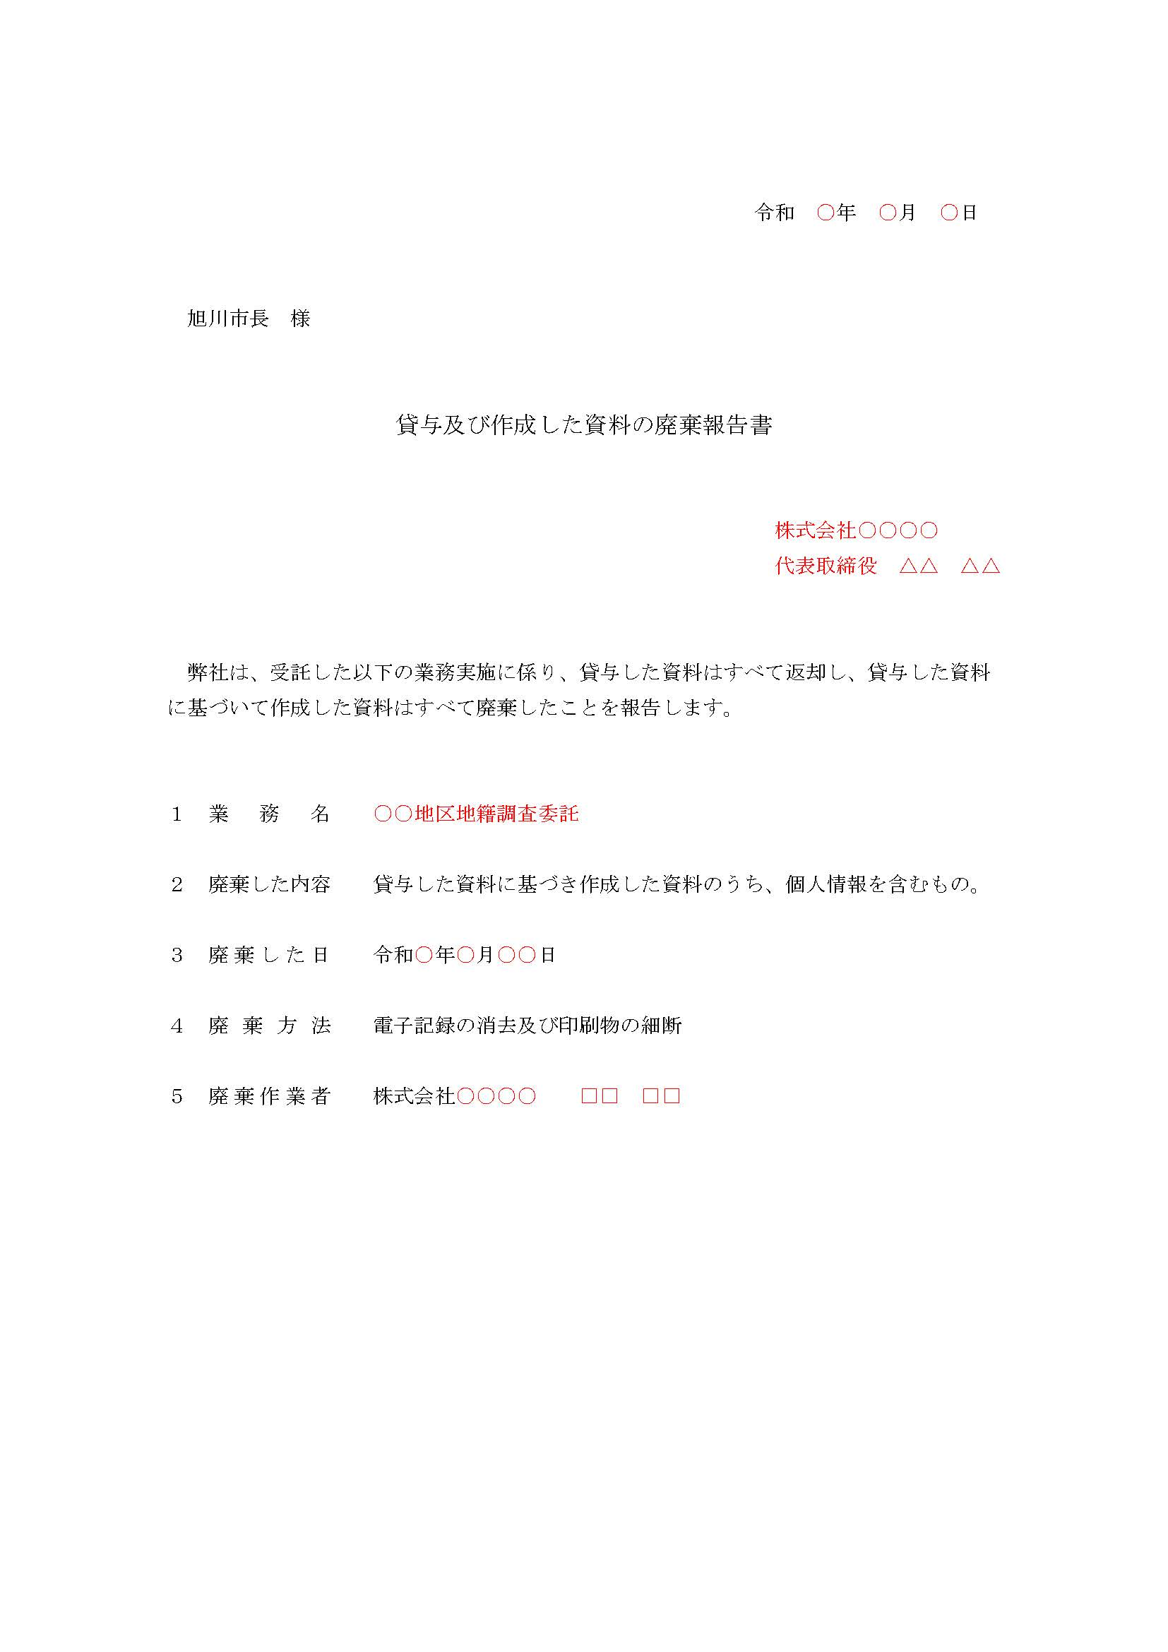
作成例

提出日を記入
（業務完了日を基本とする）

法人名、代表者役職、
代表者氏名を記入

廃棄した日を記入
（業務完了日を基本とする）

代表者でなくてもよい

※ ＪＶの場合は、法人毎に作成及び提出すること。

【境界－３】立入調査についての依頼が必要な土地調書
立入調査についての依頼が必要な土地調書 |  |  |  |  |  |  |  |  | 履行期間（入力例：2025/4/1）
受託業務名 |  | 地籍調査に伴う境界標埋設委託
履行期間 |  | （自） | 令和 年 月 日 |  |  | （至） | 令和 年 月 日 |  | （自） | （至）

凡例
： 直接入力セル
： 自動入力セル
（入力不要）
№ | 土地の表示 |  |  | 郵便番号 | 登記簿住所 |  | 登記簿氏名 | 備考（筆界点番号等）
1
2
3
4
5
6
7
8
9
10
11
12
13
14
15
16
17
18
19
20
21
22
23
24
25
26
27
28
29
30
31
32
33
34
35
36
37
38
39
40
41
42
43
44
45
46
47
48
49
50
51
52
53

